9.28
주 간 식 단 표
주 간 식 단 표
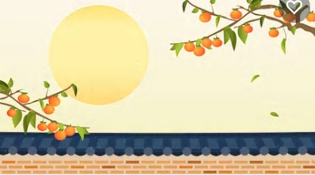
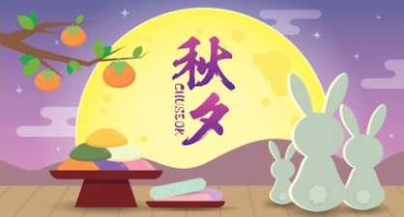
▣ 제1학생회관식당(1층)
 | 2020-09-28 | 2020-09-29 | 2020-09-30 | 2020-10-01 | 2020-10-02 | 2020-10-03 | 2020-10-04
활기찬 아 침 | 흑미밥 | 흑미밥
 | 콩나물국 | 물만둣국10
 | 돈까스(pork)10*소스 | 닭가슴살장조림(chicken)15
 | 버섯야채볶음(mushroom) | 진미채볶음(squid)17
 | 에그스크램블1 | 계란후라이1
 | 야채샐러드&드레싱 | 야채샐러드&드레싱 | 추석연휴 | 추 석 | 추석연휴 | 휴 무 | 휴 무
 | 배추김치 | 배추김치
 | 건강우유/시리얼 | 건강우유/시리얼
 | 토스트/딸기잼 | 토스트/딸기잼
원산지 | 돈까스(돈):국산 | 닭가슴살:국산
건강한 점 심 | 흑미밥 | 흑미밥
 | 계란미역국1 | -
 | 간장돈육불고기(pork)10 | 왕새우튀김우동(大)
 | 알감자조림(potato) | 돈두부조림(pork,soybean)10,5
 | 미니새송이볶음 | 콩나물무침
 | 오복지무침 | 단무지양념무침
 | 배추김치 | 배추김치
*후식*
일품 | 치즈라볶이*야채춘권튀김 | 계란라면*공기밥

원산지 | 돈육:국산 | 돈육:국산
행복한 저 녁 | 흑미밥 | 흑미밥
 | 단호박팥죽 | 우거지된장국
 | 치킨까스*소스 | 모둠야채조림(pork,chicken)10,15
 | 후랑크소세지볶음(chicken,pork) | 가자미구이(fish)
 | 고추장볼어묵볶음 | 무말랭이무침
 | 무말랭이무침 | 야채샐러드&드레싱
 | 배추김치 | 배추김치
원산지 | 치킨까스(닭):국산,후랑크소세지(닭,돈):국산 | 모듬야채조림(돈,닭):국산
*쌀,흑미,현미, 누룽지 : 국내산 , 찹쌀:중국산 *두부,순두부,연두부[콩] : 외국산(미국,호주,캐나다 등) *배추김치[국,찬용] : 배추(중국산),고춧가루(중국산),봄동,얼갈이,쌈배추겉절이[배추]:국산, 고춧가루:중국산 ※ 상기 식단은 식재 사정에 의해 일부 변경될 수 있음을 양해바랍니다. 항상 정성을 다하겠습니다. 즐거운 식사시간 되세요.^^ |  |  |  | ※ 알레르기 유발 식품 표시 안내(Allergy-induced food labelling guidance) 식단표에 기재된 번호는 한국인에게 발생하기 쉬운 18가지 알레르기 식품 1알류(Egg),2우유(Milk),3메밀(buckwheat) 4땅콩(Peanut),5대두(Soybean),6밀((Wheat),7고등어(Mackerel),8게(Crab),9새우(Shrimp),10돼지고기(Pork),11복숭아(Peach) 12토마토(Tomato),13아황산염(Sulfite),14호두(Walnut),15닭고기(Chicken meat),16쇠고기(Beef),17오징어(Squid),18조개류(Shellfish)등을 표시한 것입니다.

